おすすめキー設定
2 おすすめキー設定について
以下の設定がおすすめです。というか必須！
だまされたと思って設定してみてください。

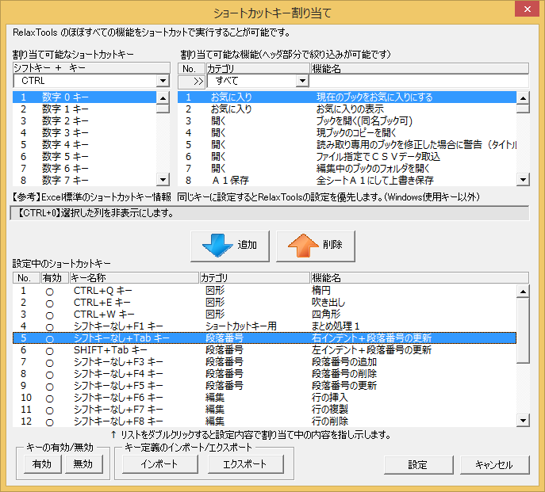

大抵、エディタやVisual StudioおよびEclipse で
インデントは、 TAB or SHIFT+TAB なのでそれに合わせると
劇的に使いやすくなります。これ必須！

「section_no.key」をインポートすることで簡単にショートカットを追加可能です。

段落番号の使い方
3 段落番号の使い方

3.1 段落番号の設定を選択する
RelaxWordのタブを選択し、「段落番号設定」のボタンを押下します。

3.2 現在の段落番号の設定を確認する
段落番号の設定されている６つのリストの詳細が表示されます。
段落番号の内容を変更する場合は「設定」ボタンを押下します。
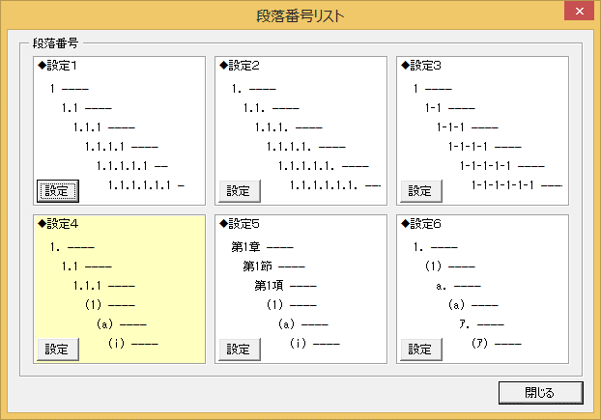

現在有効な段落番号がクリーム色で
表示されます。

3.3 段落番号の設定を行う
１６種類の段落番号から使用したい番号を追加します。
追加は９９個まで可能ですが、まぁふつうは１０もあれば十分ですね。
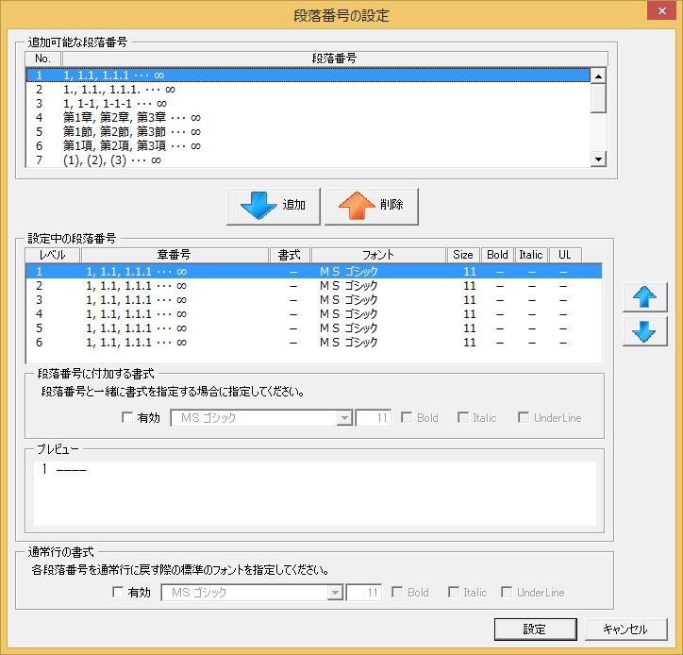

段落番号を追加／削除

段落番号の順番を変更

段落番号と同時に書式も設定可能です。
プレビューで確認しながら設定可能です。

上記で書式を設定した場合、指定してください。
指定しないと書式がもとにもどりません。

設定ボタンを押下して、指定内容を保存します。

3.4 設定された段落番号を有効にする
設定１～６のラジオボタンを押下して段落番号を有効にします。

3.5 段落番号を追加する
段落番号を追加するセルを選択（１つまたは複数）して「段落番号追加」を押下します。

 | ※追加する文章の列は必ず１つにしてください。（Ａ列であれば、それ以降文章を書くのはＡ列にする必要があります）

 |  |  | ↓列頭 |  |  |  | ↓列頭
 |  |  | 章を書きます |  |  |  | 1 章を書きます
 |  |  | 項を書きます |  |  |  | 2 項を書きます
 |  |  | 節を書きます |  |  |  | 3 節を書きます

3.6 インデントを行う
段落番号のある行をインデントすると自動的に段落番号を更新します。

3.6.1 右インデントの場合
 |  |  | ↓列頭 |  |  |  | ↓列頭
 |  |  | 1 章を書きます |  |  |  | 1 章を書きます
 |  |  | 2 項を書きます |  |  |  | 1.1 項を書きます |  | 段落番号がレベルに応じて
 |  |  | 3 節を書きます |  |  |  | 1.1.1 節を書きます |  | 振りなおされます。

 |  |  |  |  |  |  | 右インデント
3.6.2 左インデントの場合
 |  |  | ↓列頭 |  |  |  | ↓列頭
 |  |  | 1 章を書きます |  |  |  | 1 章を書きます
 |  |  | 1.1 項を書きます |  |  |  | 1.1 項を書きます |  | 段落番号がレベルに応じて
 |  |  | 1.1.1 節を書きます |  |  |  | 1.2 節を書きます |  | 振りなおされます。

 |  |  |  |  |  |  | 左インデント

3.7 段落番号の更新を行う
インデントしたり、コピペしている間に段落番号がずれていきます。（ここは半自動なので）
その場合には「段落番号更新」を行います。

更新したいセルを選択して「段落番号更新」を押下する。

 |  | ↓列頭 |  |  |  | ↓列頭
 |  | 1 章を書きます |  | 更新 |  | 1 章を書きます
 |  | 1.1 項を書きます |  |  |  | 1.1 項を書きます |  | 段落番号がレベルに応じて
 |  | 1.1 項を書きます |  |  |  | 1.2 項を書きます |  | 振りなおされます。
 |  | 1.1.1 節を書きます |  |  |  | 1.2.1 節を書きます

 |  | ☆便利な使い方１
 |  | 列全体を選択して、「段落番号更新」をすれば一気に段落番号を振りなおすことができます！
 |  | ☆便利な使い方２
 |  | 設定１～６のラジオボタンで別の設定に変更した後、列全体選択→「段落番号更新」をすると
 |  | 一気に別設定の段落番号を振りなおすことができます！

3.8 段落番号をコピー＆ペーストする
文中などで段落番号を参照する場合、「段落番号コピー」を押下します。

 | コピーしたいセルを選択して「段落番号コピー」を押下します。

 |  | ↓列頭
 |  | 1 章を書きます |  |  | コピーされる段落番号のイメージ
 |  | 1.1 項を書きます
 |  | 1.2 項を書きます |  |  |  | 1, 1.1, 1.2, 1.2.1
 |  | 1.2.1 節を書きます

3.9 目次を作成する
作成した段落番号をもとに目次を作成することができます。
「目次の作成」を押下します。

「目次の作成」画面が表示されます。
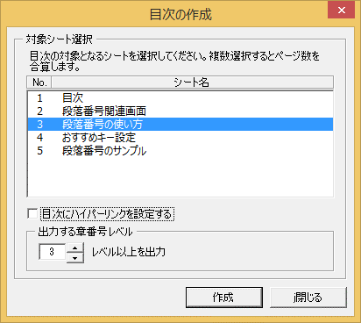

目次を作成するシートとレベルを指定して「作成」ボタンを押下すると、目次が作成されます。
結果は「目次」シートを見てね！

3.10 注意事項
3.10.1 段落番号の形式

段落番号＋[半角スペース1桁]＋文章－－－－－－－－

プログラムで段落番号を認識する場合には、間にある半角スペースを含めて判断しているので、スペースは削除しないでください。

3.10.2 目次作成時の対象列判定

Ａ列～Ｚ列に向けて、段落番号が最初に見つかった列に対して、目次を作成します。
段落番号を複数の列に記述している場合には注意してください。（基本行わないのが吉）

3.10.3 前シートから段落番号を引き継ぐ
前シートに、現シートと同じ「列」に段落番号が指定されている場合、以下のメッセージが表示されます。
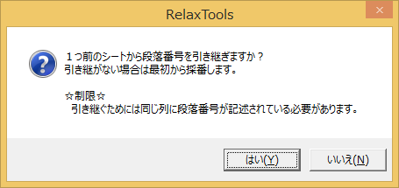

・「はい」を選んだ場合、前シートから段落番号を引き継ぎます。
・「いいえ」を選んだ場合、１から段落番号を振りなおします。

箇条書きの使い方
4 箇条書きの使い方

4.1 行頭文字の追加
行頭文字を追加するセルを選択（１つまたは複数）して「行頭文字追加」を押下します。

 | ↓列頭 | ↓列頭
 | 箇条書きです。 | ・箇条書きです。
 | 箇条書きです。 | ・箇条書きです。
 | 箇条書きです。 | ・箇条書きです。

4.2 行頭文字の削除
行頭文字を削除するセルを選択（１つまたは複数）して「行頭文字削除」を押下します。

 | ↓列頭 | ↓列頭
 | ・箇条書きです。 | 箇条書きです。
 | ・箇条書きです。 | 箇条書きです。
 | ・箇条書きです。 | 箇条書きです。

4.3 行頭文字の変更
行頭文字を変更するセルを選択（１つまたは複数）して「行頭文字追加」の下「▼」付近を押下してメニューをドロップします。
「◆ ----------」を選択します。

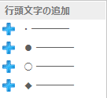

 | ↓列頭 | ↓列頭
 | ・箇条書きです。 | ◆箇条書きです。
 | ・箇条書きです。 | ◆箇条書きです。
 | ・箇条書きです。 | ◆箇条書きです。

4.4 行頭番号の追加
行頭番号を追加するセルを選択（１つまたは複数）して「行頭文字追加」の下「▼」付近を押下してメニューをドロップします。
「① ----------」を選択します。

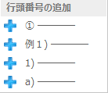

 | ↓列頭 | ↓列頭
 | 箇条書きです。 | ①箇条書きです。
 | 箇条書きです。 | ②箇条書きです。
 | 箇条書きです。 | ③箇条書きです。

段落番号のサンプル
5 段落番号のサンプル
文章を書く列を固定する（この例ではＢ列）
インデント（字下げ）は段落番号用のインデントを使用する

文章を書いた後「段落記号追加」をすると段落番号が付く。

関数：章番号初期設定処理

 | 1 初期処理
 | 1.1 フォントの初期値を設定する
 |  | No | 設定 |  |  |  |  |  |  | 内容
表はなるべくＢ列に書かない
（基本大丈夫ですけど、誤作動するとアレなので）
 |  | 1 | C_FONT_DEFAULT |  |  |  |  |  |  | Application.StandardFont
 |  | 2 | C_FONT_SIZE_DEFAULT |  |  |  |  |  |  | Application.StandardFontSize

 | 1.2 レジストリより設定値を取得する(GetSetting)
 |  | No | 設定 |  |  |  |  |  |  | 内容
 |  | 1 | アプリケーション名 |  |  |  |  |  |  | "RelaxTools"
 |  | 2 | セクション名 |  |  |  |  |  |  | "Section"
 |  | 3 | キー名 |  |  |  |  |  |  | "Pos"
 |  | 4 | デフォルト値 |  |  |  |  |  |  | "x"

インデントを行うとレベルに応じた段落番号が自動的に振られます。
 | 2 メイン処理
 | 2.1 IF 1.2 で取得した値が"x"の場合
 | 2.2 ループ処理( i = 1 To 6)
 | 2.2.1 コレクション(col)を生成する
 | 2.2.2 ループ処理( j = 1 To 10)
 | 2.2.2.1 クラス名のデフォルト値を取得する(getDefault)
 |  |  |  |  | No | 設定 |  |  | 内容
 |  |  |  |  | 1 | 引数１ |  |  | iを前ZERO2桁+jを前ZERO2桁を文字列に変換してセット
 | 2.2.2.2 IF 2.2.2.1で取得したクラス名が""以外の場合
 | 2.2.2.2.1 クラス(SectionStruct)を生成して変数(ss)にセットする。
 |  |  |  |  |  | No | 設定 |  |  |  | 内容
 |  |  |  |  |  | 1 | ss.classObj |  |  |  | 2.2.2.1で取得したクラス名をインスタンス化してセット
 |  |  |  |  |  | 2 | ss.useFormat |  |  |  | false をセット
 |  |  |  |  |  | 3 | ss.fontName |  |  |  | C_FONT_DEFAULT をセット
 |  |  |  |  |  | 4 | ss.fontSize |  |  |  | C_FONT_SIZE_DEFAULT をセット
 |  |  |  |  |  | 5 | ss.fontBold |  |  |  | false をセット
 |  |  |  |  |  | 6 | ss.fontItalic |  |  |  | false をセット
 |  |  |  |  |  | 7 | ss.fontUnderLine |  |  |  | false をセット
 |  |  |  |  |  | 8 | ss.useFormat2 |  |  |  | false をセット
 |  |  |  |  |  | 9 | ss.fontName2 |  |  |  | C_FONT_DEFAULT をセット
 |  |  |  |  |  | 10 | ss.fontSize2 |  |  |  | C_FONT_SIZE_DEFAULT をセット
 |  |  |  |  |  | 11 | ss.fontBold2 |  |  |  | false をセット
 |  |  |  |  |  | 12 | ss.fontItalic2 |  |  |  | false をセット
 |  |  |  |  |  | 13 | ss.fontUnderLine2 |  |  |  | false をセット
 | 2.2.2.2.2 コレクション(col)にオブジェクト(ss)をAdd
 | 2.2.2.2.3 オブジェクト(ss)を解放する
 | 2.2.3 関数(setSectionSetting)を呼び出す
 |  |  | No | 設定 |  |  | 内容
 |  |  | 1 | 引数１ |  |  | iを前ZERO2桁+jを前ZERO2桁を文字列に変換してセット
 |  |  | 2 | 引数２ |  |  | コレクションオブジェクト1(col)
 | 2.2.4 コレクション(col)を解放する

 | 3 終了処理
 | 3.1 関数の戻り値を設定する
 | 3.1.1 関数(getSectionSetting)
 |  |  |  | No | 設定 |  |  | 内容
 |  |  |  | 1 | 引数１ |  |  | 1.2 で取得した値を前ZERO2桁を文字列に変換してセット

番号がずれたまたは、別の設定で番号を振りなおす場合は、列B全体を選択した後、「段落番号の更新」をする

